古城地圖説明
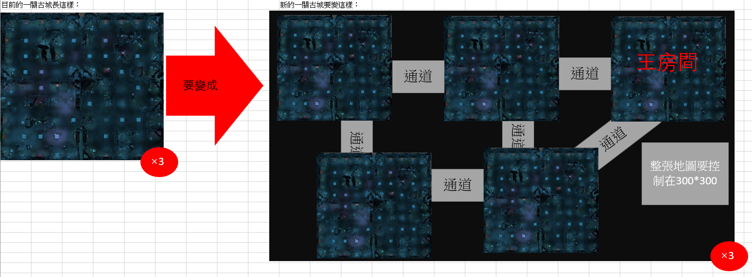

新古城企劃案
一、功能名稱
天璣古城

二、功能説明
玩家與同幫會的成員一起挂機練功的地方
與其他幫會的玩家爭奪資源
地圖深處會有定時出現大怪的房間
獲得的獎勵都存在古城倉庫，需要消耗古城鑰匙才能拿獎

三、功能流程圖
打怪，獲得的獎勵都存在古城倉庫

進入遊戲
活動介面
選一關古城

古城倉庫
查看古城倉庫的内容
領取古城倉庫的全部獎勵

消耗一把古城鑰匙

四、功能主要大綱
天璣古城進入
天璣古城介面
天璣古城規則

五、功能主要内容

天璣古城進入

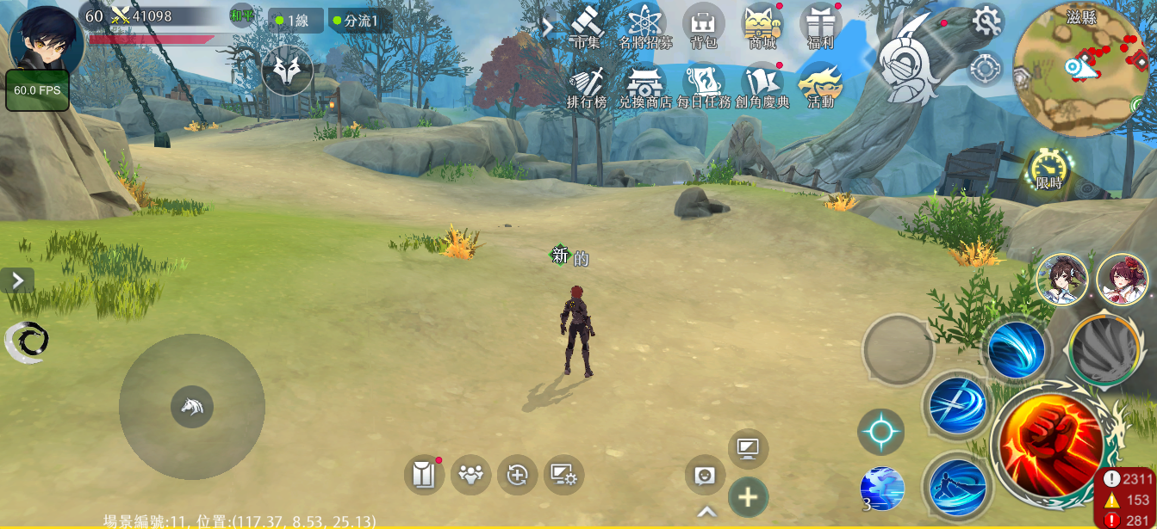
1

 | 1 | 點擊主介面活動按鍵

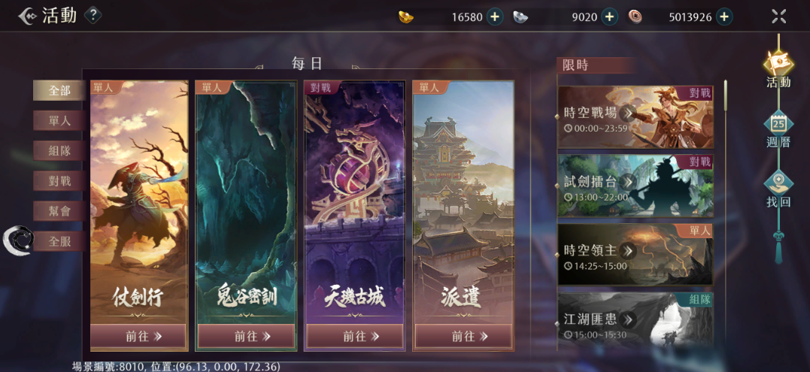

2

 | 2 | 選擇天璣古城

天璣古城介面

1
 | 1 | 顯示底圖和解鎖等級，玩家等級大於等於解鎖等級的顯示黃色，小於顯示紅色

 | 2 | 顯示建議戰力和當前戰力，當前戰力大於等於建議戰力顯示綠色，小於顯示紅色

 | 3 | 顯示倉庫已經使用/全部的空間

 | 4 | 獲得倉庫獎勵和擴建倉庫的道具

2

4

3

古城倉庫

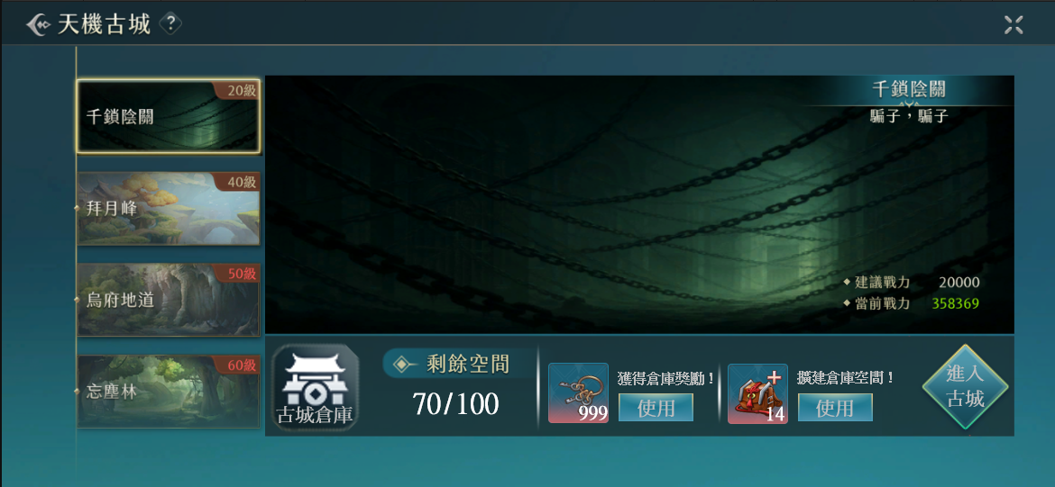

1

 | 1 | 玩家在古城獲得的獎勵都發到古城倉庫中，不會直接獲得，當古城倉庫沒有空間時，不會繼續累積獎勵

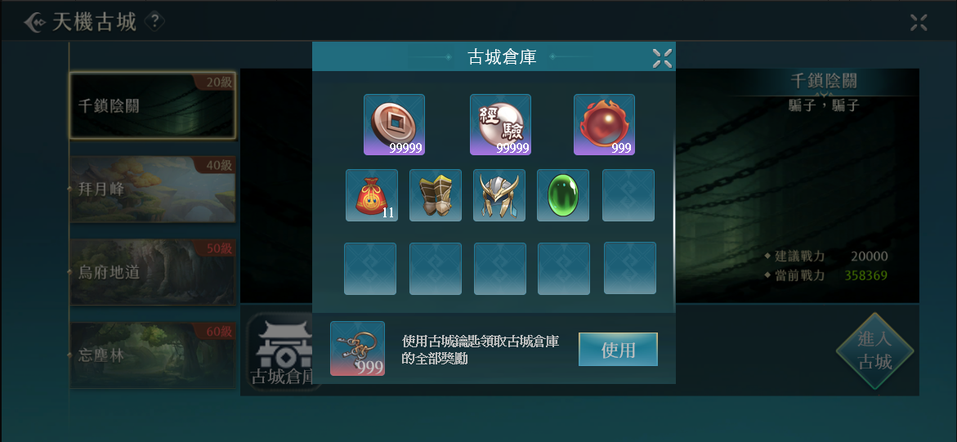

2
 | 2 | 銅幣，經驗，修爲只會增加數值，不消耗倉庫空間

 | 3 | 倉庫共有20個空間，存放物品的規則和背包功能相同，根據這個區域的空間計算在主介面顯示的容量
 |  | 會新開能增加倉庫空間的商城道具
3
 | 4 | 使用古城鑰匙領取倉庫内的所有獎勵

4

天璣古城規則

組隊規則

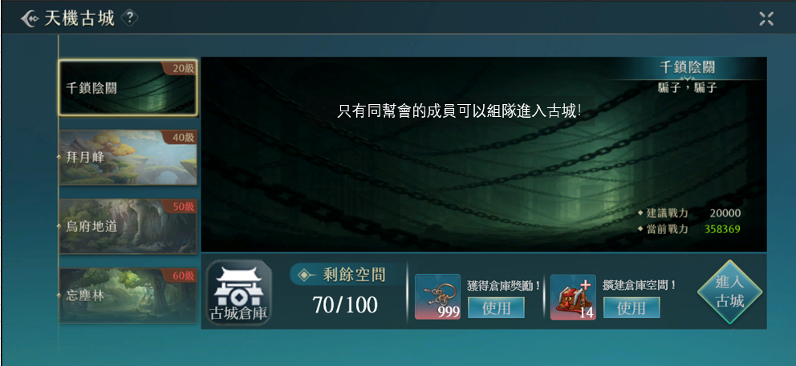

1

 | 1 | 當不同的幫會玩家組隊，想進入古城時，會出現提示告知無法進入

 | 2 | 在古城内，根據幫會區分玩家陣營，只有不同幫會的玩家才可以互相攻擊

 | 3 | 沒有幫會的玩家視作個人一個幫會

地圖規則

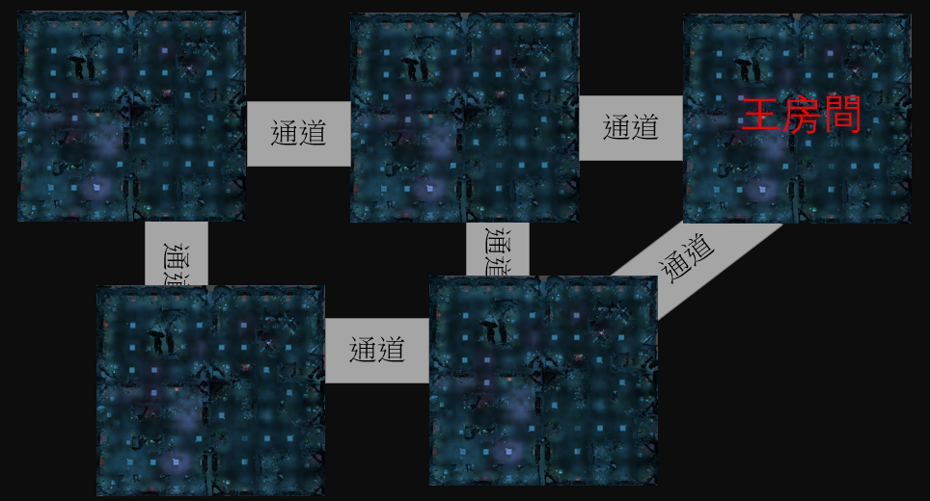
2
1號傳點
下樓傳點
 | 1 | 左圖是一層古城的地圖，一關古城有三層

2號傳點

 | 2 | 玩家進入古城後的安全區，可以選擇傳送到1號或者2號傳點

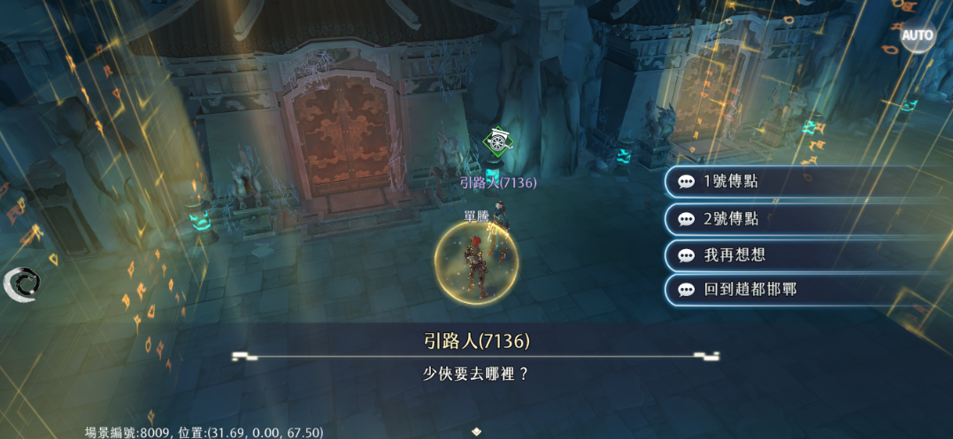

顯示規則

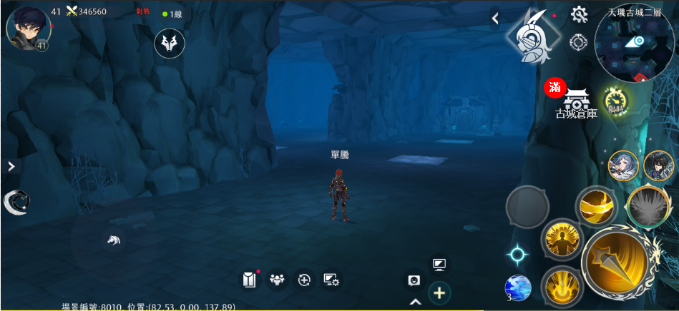

1

 | 1 | 在古城活動内顯示古城倉庫的圖標，玩家獲得的獎勵都會儲存在倉庫，如果沒有空間了會額外顯示“滿”，此時不會繼續儲存獎勵

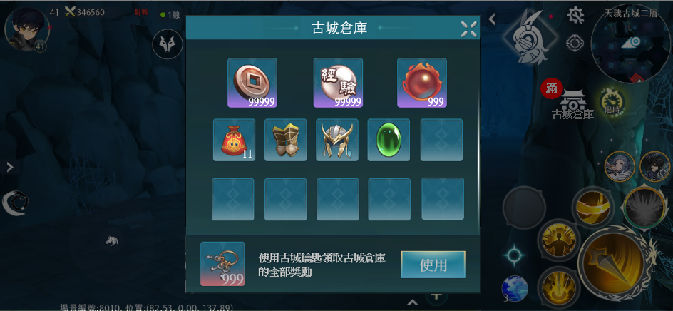
2

 | 2 | 使用古城鑰匙領取全部獎勵

王房間規則

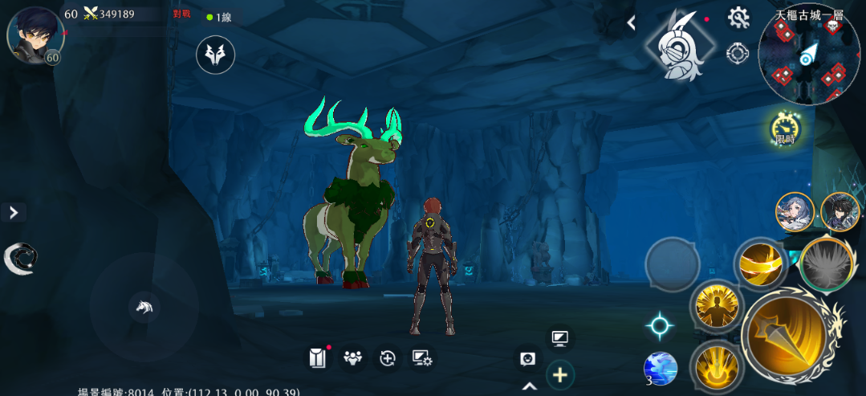

1
 | 1 | 一層的王房間會在每周五的9：30出現一隻王
 |  | 二層的王房間會在每周六的9：30出現一隻王
 |  | 三層的王房間會在每周日的9：30出現一隻王
 |  | 王如果沒被打死的話跨日消失

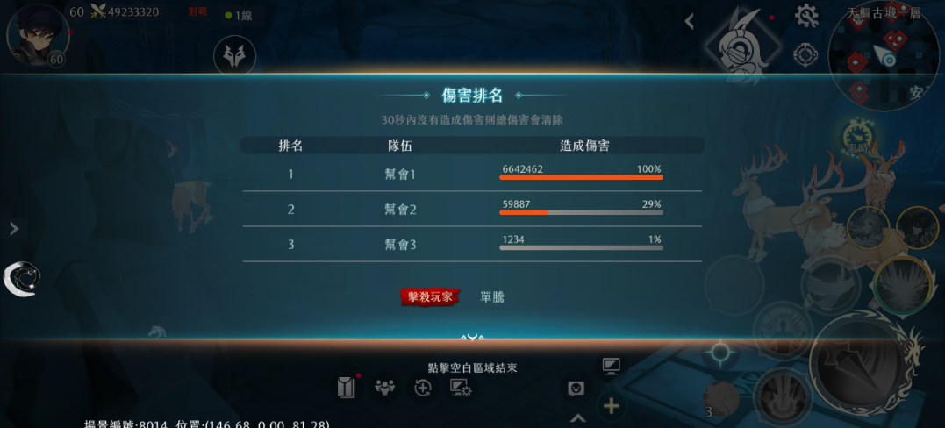

 | 2 | 王死後，對王輸出最高的幫會的每個在場成員，和尾刀玩家的古城倉庫發獎

字串
8
1
1 | 天璣古城規則内文字串 | 8 | 天璣古城（同時也是古城規則的標題）
 | 字串：141570 |  | 字串：112801
10
11
2 | 剩餘空間 | 9 | 建議戰力
 | 字串：141571 |  | 字串：30244

3 | %d/%d | 9 | 當前戰力
 | 字串：141572 |  | 字串：30245

9
4 | 獲得倉庫獎勵！ | 10 | 千鎖陰關
 | 字串：141573 |  | 字串：141521

7
5 | 使用 | 11 | 騙子，騙子
 | 字串：70390 |  | 字串：141523
2
4
6
3
6 | 擴建倉庫空間！ | 12 | 擴建成功！（使用擴建道具後的中央訊息）
 | 字串：141574 |  | 字串：141576
5
7 | 進入古城 | 13 | 物品不足（沒有道具點擊使用的中央訊息）
 | 字串：141575 |  | 字串：61167

1
1 | 古城倉庫
 | 字串：141577

2 | 使用古城要是領取古城倉庫的全部獎勵
 | 字串：141578

2

1
1 | 只有相同幫會的成員才可以組隊進入古城！（不同幫會的玩家組隊進入古城時的中央訊息）
 | 字串：141579

